Foglio1
Atlanta |  | 100% cotone
 |  | altezza 12 cm - 6 cm a vista

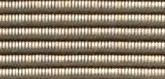



1206 | naturale/antracite | 1213 | zucca/marrone | 1214 | kiwi/abete


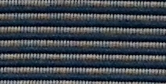


1207 | grigio/carbone | 1210 | blue/grigio | 1212 | verde/nero
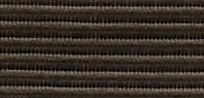
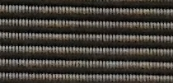
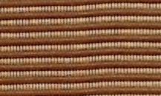

1209 | carbone/nero | 1208 | nero/grigio | 1204 | marrone/beige
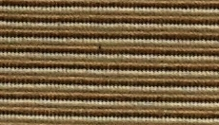
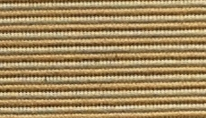


1200 | naturale/canna | 1202 | beige/canna | 1203 | carbone/beige

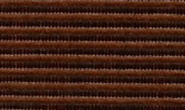
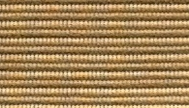

1215 | terra di Siena/Borgogna | 1205 | marrone/nero | 1201 | natural/beige

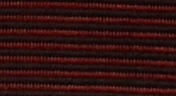

1211 | nero/Borgogna

Cottona |  | 100% cotone
 |  | altezza 12 cm - 6 cm a vista

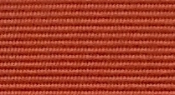



1013 | terra di Siena | 1012 | zucca | 1011 | arancio

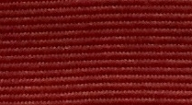
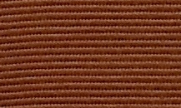
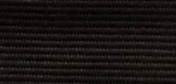

1004 | Borgogna | 1003 | marrone | 1007 | nero

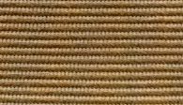
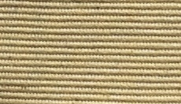


1002 | beige | 1000 | naturale | 1001 | canna


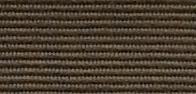

1009 | abete | 1010 | kiwi | 1006 | carbone

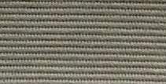
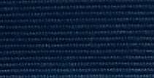

1005 | grigio | 1008 | blu navi

Ohio |  | 100% poliammide
 |  | altezza 12 cm - 6 cm a vista



4104 | grigio chiaro | 4102 | verde | 4106 | sabbia




4103 | blue | 4105 | nero | 4100 | marrone





4107 | Borgogna | 4108 | Rame | 4101 | terra di Siena

Panama |  | 47% cotone - 53% poliammide
 |  | altezza 12 cm - 6 cm a vista

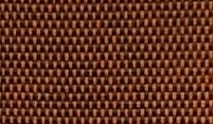
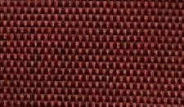
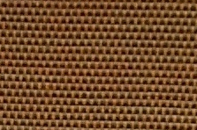

16 | terracotta | 20 | rosso | 27 | cognac

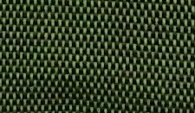
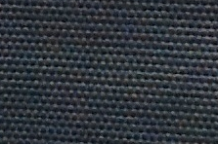
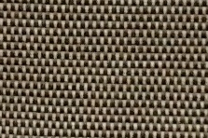

14 | verde | 40 | grigio/blue | 30 | pietra

Robusto |  | 88% cotone - 12% poliammide
 |  | altezza 12 cm - 6 cm a vista





804 | verde | 803 | blue | 808 | nero




806 | grigio | 805 | khaki | 800 | naturale



801 | nocciola | 802 | terra di Siena

Ornament |  | 88% cotone - 12% poliammide
 |  | altezza 12 cm - 6 cm a vista


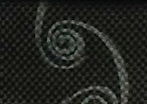
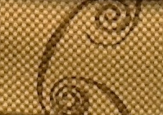

903 | blue/grigio | 901 | nero/grigio | 902 | sabbia/marrone

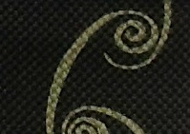

900 | nero/canna

Ranke |  | 100% cotone
 |  | altezza 12 cm - 6 cm a vista

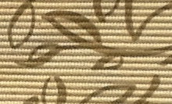
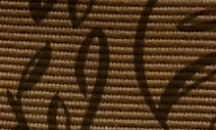

1100 | naturale | 1101 | nocciola

